상품제안서
웬디 My Passport 3.0 외장하드 | 상품코드: F15585

 |  |  |  |  |  |  | 02-412-0044 | www.easy1.co.kr
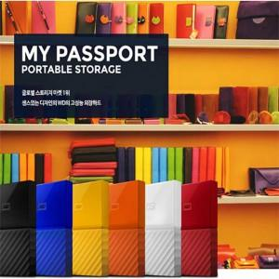

【상세/제작정보】

【인쇄/포장옵션】 | 레이저, 풀칼라 / 포장지포장

【공급단가】 | 수량 | 20~ | 50~ | 100~ | 300~ | 500~
*VAT별도 | 1TB | 81,700원 | 80,390원 | 78,430원 | 76,470원 | 75,160원
 | 2TB | 103,290원 | 101,640원 | 99,160원 | 96,680원 | 95,030원
 | 4TB | 157,950원 | 155,420원 | 151,630원 | 147,840원 | 145,310원

【상품 URL】 | https://easy1.co.kr:443/src/goods_detail.php?gdno=15585

